Présentation
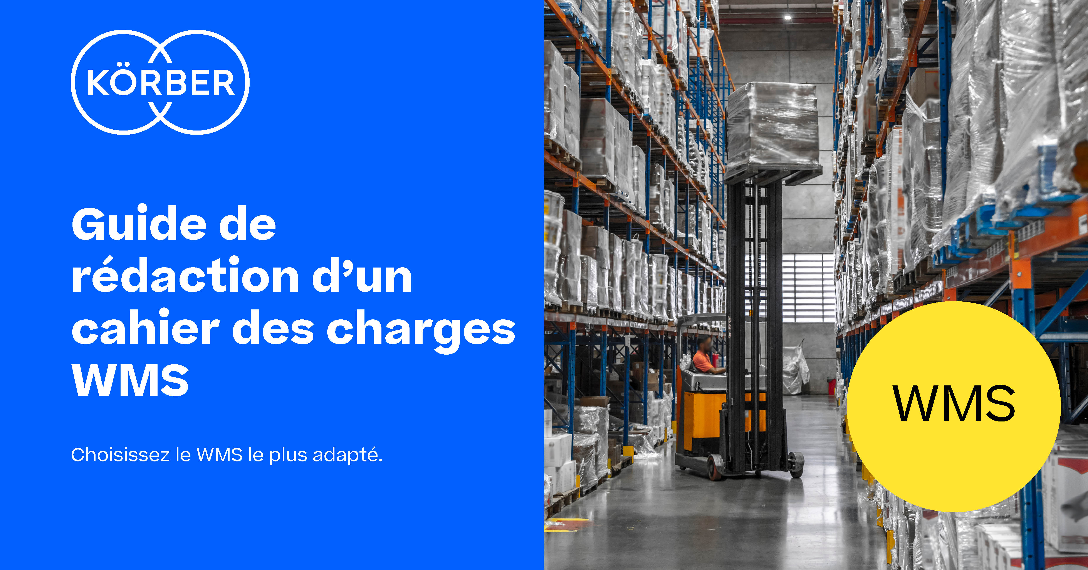

Introduction
Guide de rédaction d'un cahier des charges WMS 2021

Installer un système de gestion d'entrepôt est une décision cruciale pour assurer la pérennité de votre entreprise. Ce modèle d'appel d'offres est un outil qui vous permettera de qualifier de façon objective les éditeurs de solutions (et l’impact positif ou négatif que ces solutions peuvent avoir sur vos opérations). Ce document contient plusieurs tableaux, chacun fournissant des informations sur les bonnes pratiques, compilées lors d’études et d’entretiens avec plusieurs centaines de professionnels de la logistique et consultants issus d’entreprises diverses.
Une bonne connaissance des fonctionnalités et de la flexibilité offertes par un WMS vous donne les critères de décision nécessaires à l’évaluation réelle de chaque solution étudiée. Vous pourrez déterminer les capacités du système à se conformer rapidement et à moindre coût aux besoins évolutifs de vos clients et de votre activité (clé pour conserver un avantage concurrentiel), de générer un retour sur investissement (ROI), et de fournir le plus bas coût de possession (TCO).
Société : Cette section vous permet de collecter les informations sur le fournisseur potentiel et les services fournis.
Fonctionnalité : Cette liste de fonctionnalités répértorie ce que vous devez exiger d’un fournisseur dans son offre produit. Une section permet d'indiquer le coût et le temps alloués aux changements des fonctionnalités standards, et si la capacité à modifier le système rapidement et à faible coût peut être expliquée par le fournisseur lors de la démonstration.
Technologie : En plus de vos exigences en terme de technologie, cette section vous permet de considérer l’approche de configuration et mise à jour du système que vous évaluez. Il est important de rappeler que seule une solution avec une plateforme flexible vous permettra de faire des modifications du système et des mises à jour rapidement et à faible coût.
Adaptabilité : Cette section vous donne des exemples de changements qui pourraient intervenir dans vos opérations au cours de la mise en service ou dans le futur (exemple : un nouveau besoin client). Le concept d’adaptabilité ne se réfère pas seulement à la notion de modification possible de votre solution. La vraie question qui se pose ici est l’impact sur votre business en terme de coût et de temps nécessaire.

